상품제안서
이노젠 로드 메탈 USB (4GB~64GB) | 상품코드: F23654

 |  |  |  |  |  |  | 02-412-0044 | www.easy1.co.kr
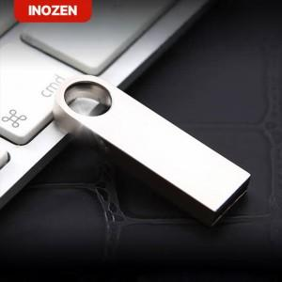

【상세/제작정보】

【인쇄/포장옵션】 | 레이저, 풀칼라 / 포장지포장

【공급단가】 | 수량 | 50~ | 100~ | 300~ | 500~ | 1,000~
*VAT별도 | 8GB | 4,500원 | 4,420원 | 4,320원 | 4,210원 | 4,140원
 | 16GB | 5,620원 | 5,530원 | 5,400원 | 5,260원 | 5,170원
 | 32GB | 8,120원 | 7,990원 | 7,800원 | 7,600원 | 7,470원
 | 64GB | 10,620원 | 10,450원 | 10,200원 | 9,940원 | 9,770원

【상품 URL】 | http://www.easy1.co.kr/src/goods_detail.php?gdno=23654

